상품제안서
파이롯트 뉴아크로볼볼펜+지워지는 소프트 형광펜 세트 | 상품코드: S40988

 |  |  |  |  |  |  | 02-713-8555 | www.synergygift.co.kr
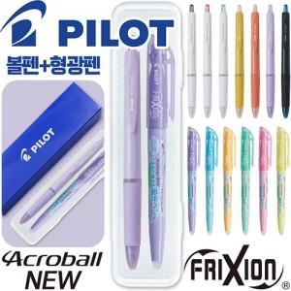

【상세/제작정보】 | <p><span style="font-size: 14pt;">※ 기본 볼펜+형광펜 실크1도 인쇄 포함입니다.</span></p><p>&nbsp;</p><p><span style="font-size: 14pt;">※ 기본수량 미만 발주 진행시 별도 문의 바랍니다.</span></p><p><span style="font-size: 14pt;">※ 운임비 별도 발생 됩니다.​</span></p>

【인쇄/포장옵션】 | 실크, 케이스 실크1도 / 안전케이스+종이슬리브

【공급단가】 | 수량 | 100~ | 300~ | 1,000~ | 3,000~ | 10,000~
*VAT별도 | 단가 | 2,140원 | 2,040원 | 1,940원 | 1,910원 | 1,840원

【상품 URL】 | https://www.synergygift.co.kr:443/src/goods_detail.php?gdno=40988

